Summary table
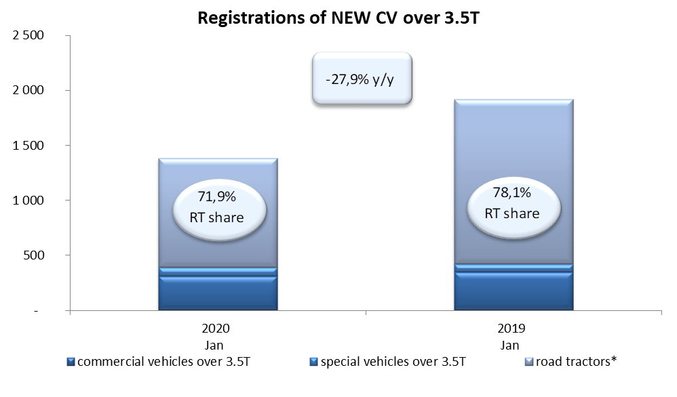
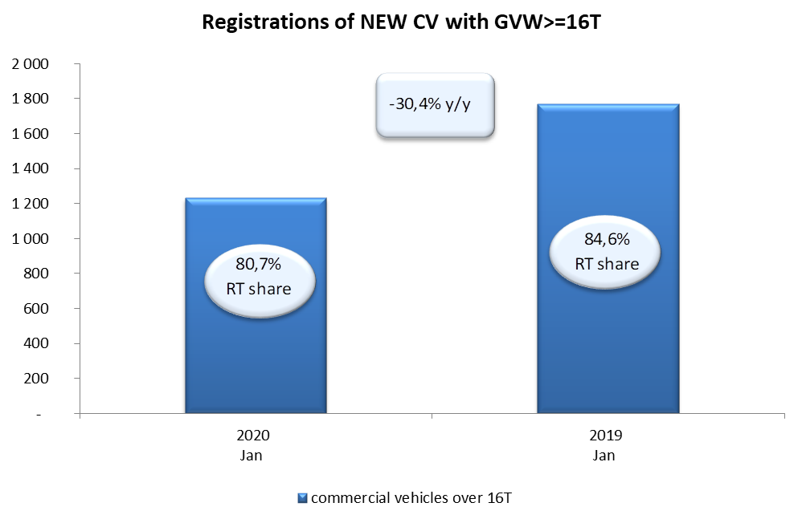
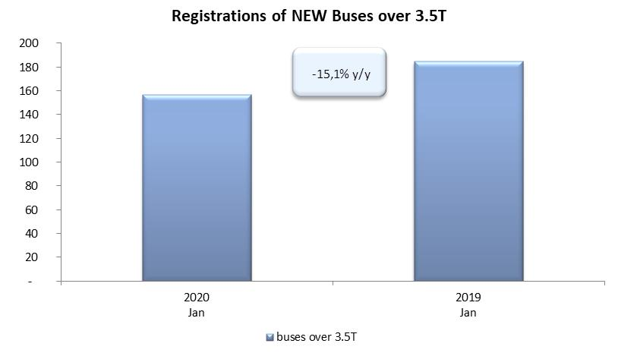
PZPM based on CEP (Ministry of Digital Affairs) |  |  |  |  |  | 07/02/2020
 |  |  |  |  |  | units
FIRST REGISTRATIONS OF NEW COMMERCIAL VEHICLES OVER 3.5T
 | 2020 Jan | 2019 Jan | % change y/y | 2020 Jan - Jan | 2019 Jan - Jan | % change y/y
CV - TOTAL | 1,382 | 1,916 | -27.9% | 1,382 | 1,916 | -27.9%
commercial vehicles over 3.5T | 308 | 349 | -11.7% | 308 | 349 | -11.7%
special vehicles over 3.5T | 80 | 71 | 12.7% | 80 | 71 | 12.7%
road tractors* | 994 | 1,496 | -33.6% | 994 | 1,496 | -33.6%
BUSES - TOTAL | 157 | 185 | -15.1% | 157 | 185 | -15.1%
buses over 3.5T | 157 | 185 | -15.1% | 157 | 185 | -15.1%
COMMERCIAL VEHICLES - TOTAL | 1,539 | 2,101 | -26.7% | 1,539 | 2,101 | -26.7%
*/ The data does not cover new registrations of domestic producers their own brands

